Plan1
DIAGRAMA DE ESTRUTURA COMPOSTA | DIAGRAMA DE ESTRUTURA COMPOSTA
O que é um Diagrama de Estrutura Composta? | Diagrama de Estrutura Composta: é um diagrama que mostrar a colaboração entre uma Classe que precisa da interface de outra para compô-la, e de Classes que fornecem suas interfaces para classes requisitoras. Podemos ver esse relacionamento com frequência em sistemas onde temos uma classe que possuí elementos de outra por através de agregação ou composição. Os Diagramas de Estrutura Composta utilizam as mesmas ferramentas UML do Diagrama de Classes, com a adição de algumas ferramentas. Uma Observação interessante sobre o Diagrama de Estrutura Composta é que ele não é muito utilizado, os desenvolvedores preferem o Diagrama de Componentes.
Que ferramantas compõem um Diagrama de Estrutura Composta? | - Classe Estruturada: Representa Classe que desejamos estruturar no diagrama, representando suas interações com outras Classes. Ela é representada assim como um Classe comum é representada em UML; - Parte: Se refere ao elemento da Classe Estruturada que nós desejamos requerer ou fornecer para as Classes Externas. Esse elemento é representado por um retângulo dentro da Classe que possuí o nome do elemento que desejamos fornecer ou requerer; - Porta: Serve apenas para ilustrar um ponto de conexão entre a Classe Estrutura com os elementos do mundo externo. As portas são representadas por quadrados nas bordas das Classes e dos elementos de conexão também; - Interface Requerida: Indica qual é a interface requisitada pela Classe Estruturada á partir de outra Classe Externa que desejamos usar para compor a Classe Estruturada - e vice e versa, esse mesmo símbolo pode ser usado em Classes Externas que requerem Interfaces da Classe Estruturada. Para isso usamos a mesma ferramenta de Interface Requerida das ferramentas UML, um traço com meio círculo. Além disso, por convenção colocamos o "I" maíusculo, antes do nome da interface, para indicar que é uma interface; - Interface Provida: Indica qual é a interface provida pela Classe Estruturada para uma Classe Externa que deseja a interface da Classe Estruturada para compô-la - e vice e versa, esse mesmo símbolo pode ser usado em Classes Externas que proveêm Interfaces para a Classe Estruturada. Para isso usamos a mesma ferramenta de Interface Provida das ferramentas UML, um traço com círculo inteiro pendurado na horizontal. Além disso, por convenção colocamos o "I" maíusculo, antes do nome da interface, para indicar que é uma interface;
- reservada para a questão acima -
- reservada para a questão acima -
- reservada para a questão acima -
Ilustre um Diagrama de Estrutura Composta que utilizando as ferramentas UML: (Perceba que as interfaces: IChaveLigaDesliga e ILuzSinalização pertencem a outras Classes e estão sendo Requeridas pela Classe Interruptor) | 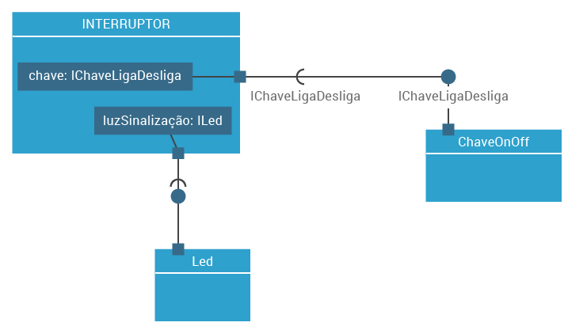
- reservada para a questão acima -

